COVER
LAPORAN TEKNIK PEMELIHARAAN RUTIN
SISTEM PROTEKSI BAY PENGHANTAR
PT PLN (PERSERO) UNIT INDUK TRANSMISI
JAWA BAGIAN TENGAH

 |  |  |  | UPT | : | BEKASI
 |  |  |  | ULTG | : | BEKASI
 |  |  |  | GI / GITET | : | 150 kV RAJAPAKSI
 |  |  |  | BAY | : | KOPEL
 |  |  |  | TANGGAL | : | 23 JULI 2026

 | Spesifikasi Relai Proteksi Utama |  |  |  |  |  |  |  | Spesifikasi Relai Proteksi Backup
 | Merk Relai |  | : |  |  |  |  |  | Merk Relai | : | ALSTOM
 | Tipe Relai |  | : |  |  |  |  |  | Tipe Relai | : | MICOM P143
 | No Serie |  | : |  |  |  |  |  | No Serie | : | 33338342/06/15
 | Tahun Operasi |  | : |  |  |  |  |  | Tahun Operasi | :
 | Rasio CT |  | : |  |  |  |  |  | Rasio CT | : | 4000/1
 | Rasio PT |  | : |  |  |  |  |  | Alat Uji | : | OMICRON CMC 356
 | Alat Uji |  | :

 |  |  | KESIMPULAN HASIL PEMELIHARAAN RUTIN SISTEM PROTEKSI
 |  |  | Hasil Assessment Proteksi |  |  |  | 9

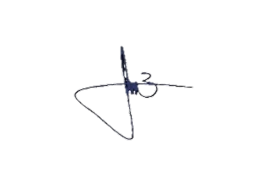
Pelaksana |  |  |  |  |  |  |  | Supervisi
1 | EDWAR DENDY V
2 | RIKI H
3
4
5 |  |  |  |  |  |  |  | (ERVAN JAGI M.W)

 |  | PT PLN (Persero) Unit Induk Transmisi Jawa Bagian Tengah
 |  | Sub Bidang Pemeliharaan Proteksi & meter
 |  | Tahun 2024

